Ficha Técnica 1
REGRESAR |  |  |  | MACROPROCESO ESTRATÉGICO |  |  |  |  |  | CÓDIGO: ESG-SST-r034
 |  |  |  | PROCESO GESTIÓN SISTEMAS INTEGRADOS - SEGURIDAD Y SALUD EN EL TRABAJO |  |  |  |  |  | VERSIÓN: 5
 |  |  |  | PLAN DE GESTION DEL RIESGO DE DESASTRES Y PREPARACION DE RESPUESTA ANTE EMERGENCIAS (FICHAS TECNICAS) |  |  |  |  |  | VIGENCIA: 2024-11-01
 |  |  |  |  |  |  |  |  |  | PÁGINA: 2 DE 13

 |  | Ficha Técnica 1. Información General

 |  | 1.1 Información General
 |  | Datos Generales |  | Razón social | UNIVERSIDAD DE CUNDINAMARCA
 |  |  |  | NIT | 890.680.062-2
 |  |  |  | Dirección | DG 18 N 20-29
 |  |  |  | Teléfono | (1) 8281483
 |  |  |  | Representante Legal | ADRIANO MUÑOZ BARRERA
 |  |  |  | Responsable SST | Directora de Talento Humano
 |  |  |  | Celular | 3208510365
 |  |  |  | Correo electrónico | sst@ucundinamarca.edu.co
 |  | Datos del centro de trabajo |  | Responsable del centro de trabajo | Director Administrativo de la Seccional Soacha
 |  |  |  | Cargo | Director
 |  |  |  | Correo electrónico | jepabon@ucundinamarca.edu.co
 |  |  |  | Dirección | Dg. 9 #4b-85
 |  | Datos de Enlace |  | Centro | Soacha
 |  |  |  | Drector | Director Administrativo de la Extensión Soacha
 |  |  |  | Dirección | Dg. 9 #4b-85
 |  |  |  | Teléfono | 7219220
 |  |  |  | Número de Pisos | 2 pisos boque A ,B,C y D
 |  |  |  | Número de Salidas | 1 PEATONAL Y 1 VEHICULAR
 |  | Localización |  | Departamento | Cundinamarca
 |  |  |  | Ciudad | Soacha
 |  |  |  | Barrio | Satelite
 |  | Linderos Sectoriales |  | Norte | Zona residencial
 |  |  |  | Sur | Quintas de la Laguna
 |  |  |  | Oriente | Universidad Uniminuto
 |  |  |  | Occidente | La Fragua
 |  | Vías de Acceso |  | Vías terrestres | 2
 |  | Áreas |  | Área Total | 25483,71 m²
 |  | Actividad Económica |  | Educación
 |  | Actividades Realizadas |  | Actividad Principal | Educación de Universidades
 |  |  |  | Actividad Complementaria | Educación tecnológica
 |  | Descripción de la Ocupación |  | Cuenta con auditorios, canchas, zonas verdes
 |  | Número de pisos |  | 2 pisos boque A ,B,C y D
 |  | Horarios de Atención |  | LUNES A VIERNES 7:00 AM A 7: 00 PM Y SÁBADOS DE 7:00 A 13 :00 PM
 |  | Capacidad total por Áreas |  | Área | Trabajadores |  | Usuario interno y externo |  |  |  | Total
 |  |  |  | Administrativos | 34 |  |  |  |  |  | 34
 |  |  |  | Mantenimiento | 7 |  |  |  |  |  | 7
 |  |  |  | Docentes | 74 |  |  |  |  |  | 74
 |  |  |  | Estudiantes | 1,593 |  |  |  |  |  | 1,593
 |  |  |  | Servicios Generales | 9 |  |  |  |  |  | 9
 |  |  |  | Totales | 1717 |  |  |  |  |  | 1717
 |  | Información de los trabajadores |  | Número estimado de trabajadores | 115
 |  |  |  | Área | AUDITIVA - BAJA AUDICIÓN | AUDITIVA - USUARIO DE LSC | VISUAL - BAJA VISIÓN | VISUAL - CEGUERA | TRASTORNO DE ESPECTRO AUTISTA | FÍSICA | INTELECTUAL | MENTAL PSICOSOCIAL
 |  |  |  | administrativos
 |  |  |  | mantenimiento
 |  |  |  | docentes
 |  |  |  | estudiantes |  | 1 | 1 |  |  | 5 |  | 4
 |  |  |  | servicios generales
 |  |  |  | Totales |  | 1 | 1 |  |  | 5 |  | 4
 |  |  |  | Jornada laboral | LUNES A VIERNES 7:00 am A 10:00 pm SÁBADOS DE 7:00 am A 5:00 pm
 |  |  |  | Trabajadores con discapacidad | 0
 |  | Número de Parqueaderos |  | 5 zonas de parqueadero con un aproximado para vehículos: 35; motos: 250; usuarios con discapacidad: 2

 |  | 1.3 Georeferenciación
 |  | La Georeferenciación se hace tanto a nivel interno como externo, con el propósito de determinar áreas cercanas y que puedan generar riesgos adicionales. Así como la ubicación de las áreas a nivel interno.
 |  | 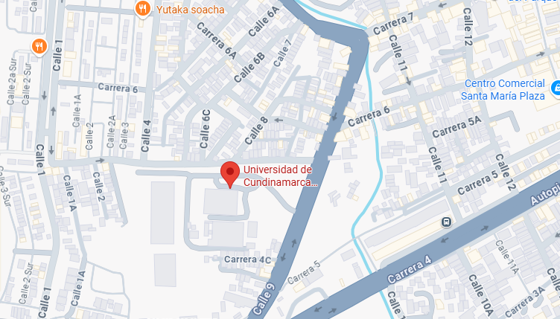 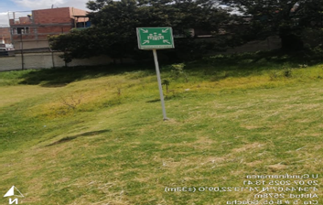 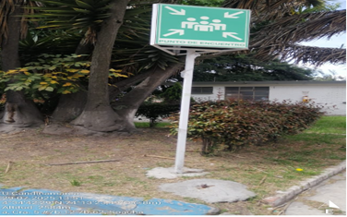 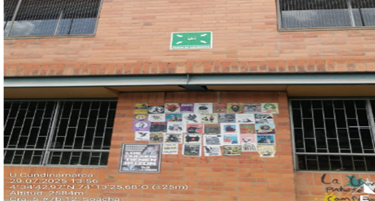 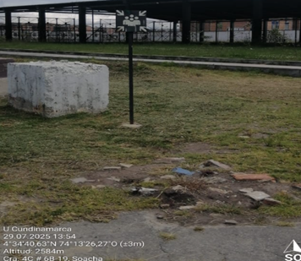 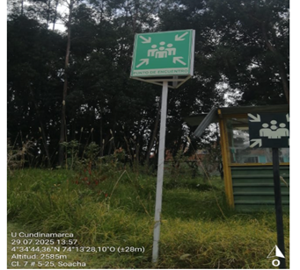 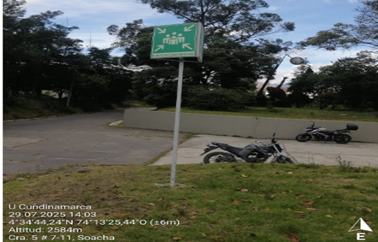

 |  | Fecha de elaboración: |  | 2025-1
 |  | Elaboró: | Oficina SG-SST
 |  | Revisó: | Coordinación | SG-SST
 |  | Aprobó: | Líder SG-SST

 | Diagonal 18 No. 20-29 Fusagasugá – Cundinamarca Teléfono (601) 8281483 Línea Gratuita 018000180414 www.ucundinamarca.edu.co E-mail: info@ucundinamarca.edu.co NIT: 890.680.062-2
 | Documento controlado por el Sistema de Gestión de la Calidad Asegúrese que corresponde a la última versión consultando el Portal Institucional

Ficha tecnica 11
REGRESAR |  | MACROPROCESO ESTRATÉGICO | CÓDIGO: ESG-SST-r034
 |  | PROCESO GESTIÓN SISTEMAS INTEGRADOS - SEGURIDAD Y SALUD EN EL TRABAJO | VERSIÓN: 5
 |  | PLAN DE GESTION DEL RIESGO DE DESASTRES Y PREPARACION DE RESPUESTA ANTE EMERGENCIAS (FICHAS TECNICAS) | VIGENCIA: 2024-11-01
 |  |  | PÁGINA: 12 DE 14

 | Ficha Técnica 11 - Planos de evacuación

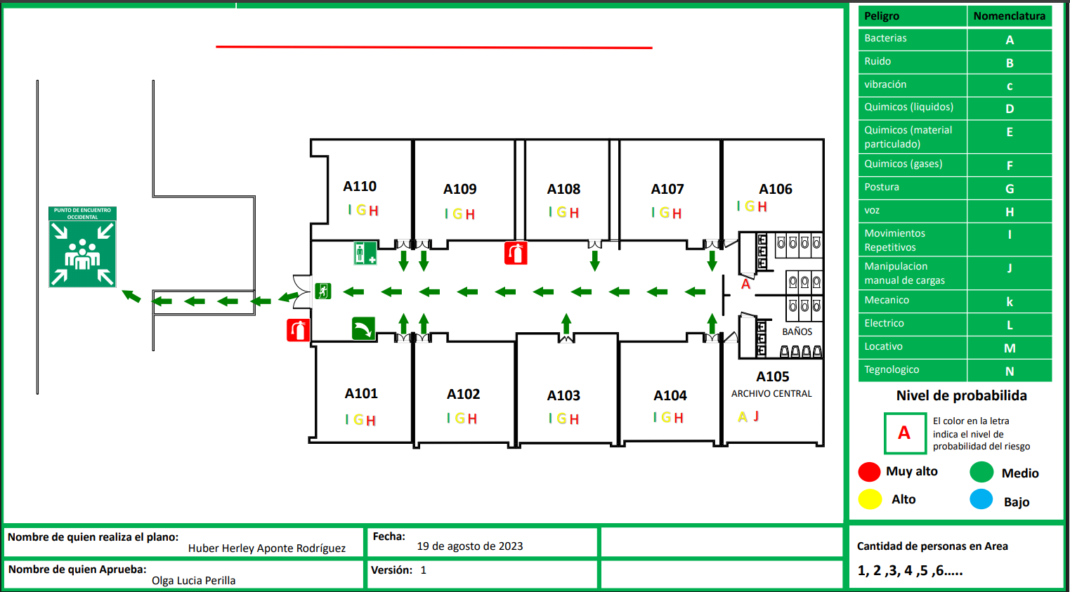

 | Fecha de elaboración: 2025-1
 | Oficina SG-SST
 | Revisó: Coordinación SG-SST
 | Aprobó: Líder SG-SST

 | Diagonal 18 No. 20-29 Fusagasugá – Cundinamarca Teléfono (601) 8281483 Línea Gratuita 018000180414 www.ucundinamarca.edu.co E-mail: info@ucundinamarca.edu.co NIT: 890.680.062-2

 | Documento controlado por el Sistema de Gestión de la Calidad Asegúrese que corresponde a la última versión consultando el Portal Institucional

